Sheet1
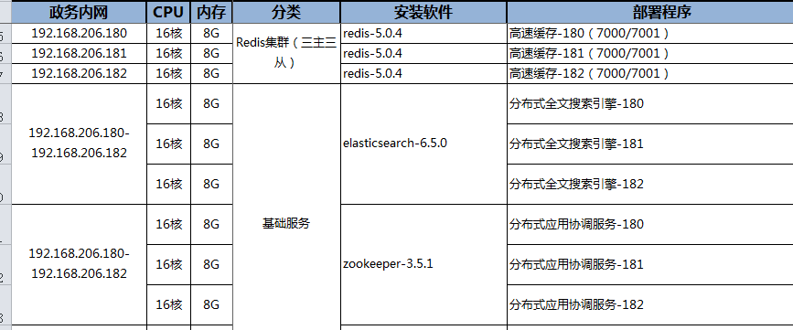
数据库服务地址 | 测试库 | 账号密码 | 集群 | 配置 | 管理界面
192.168.206.180:5432 | test | gpmon/123456 | 192..168.206.180-206.183 | 16C8G300G | 192.168.206.180:28080

